杭州榜
 |  |  |  | 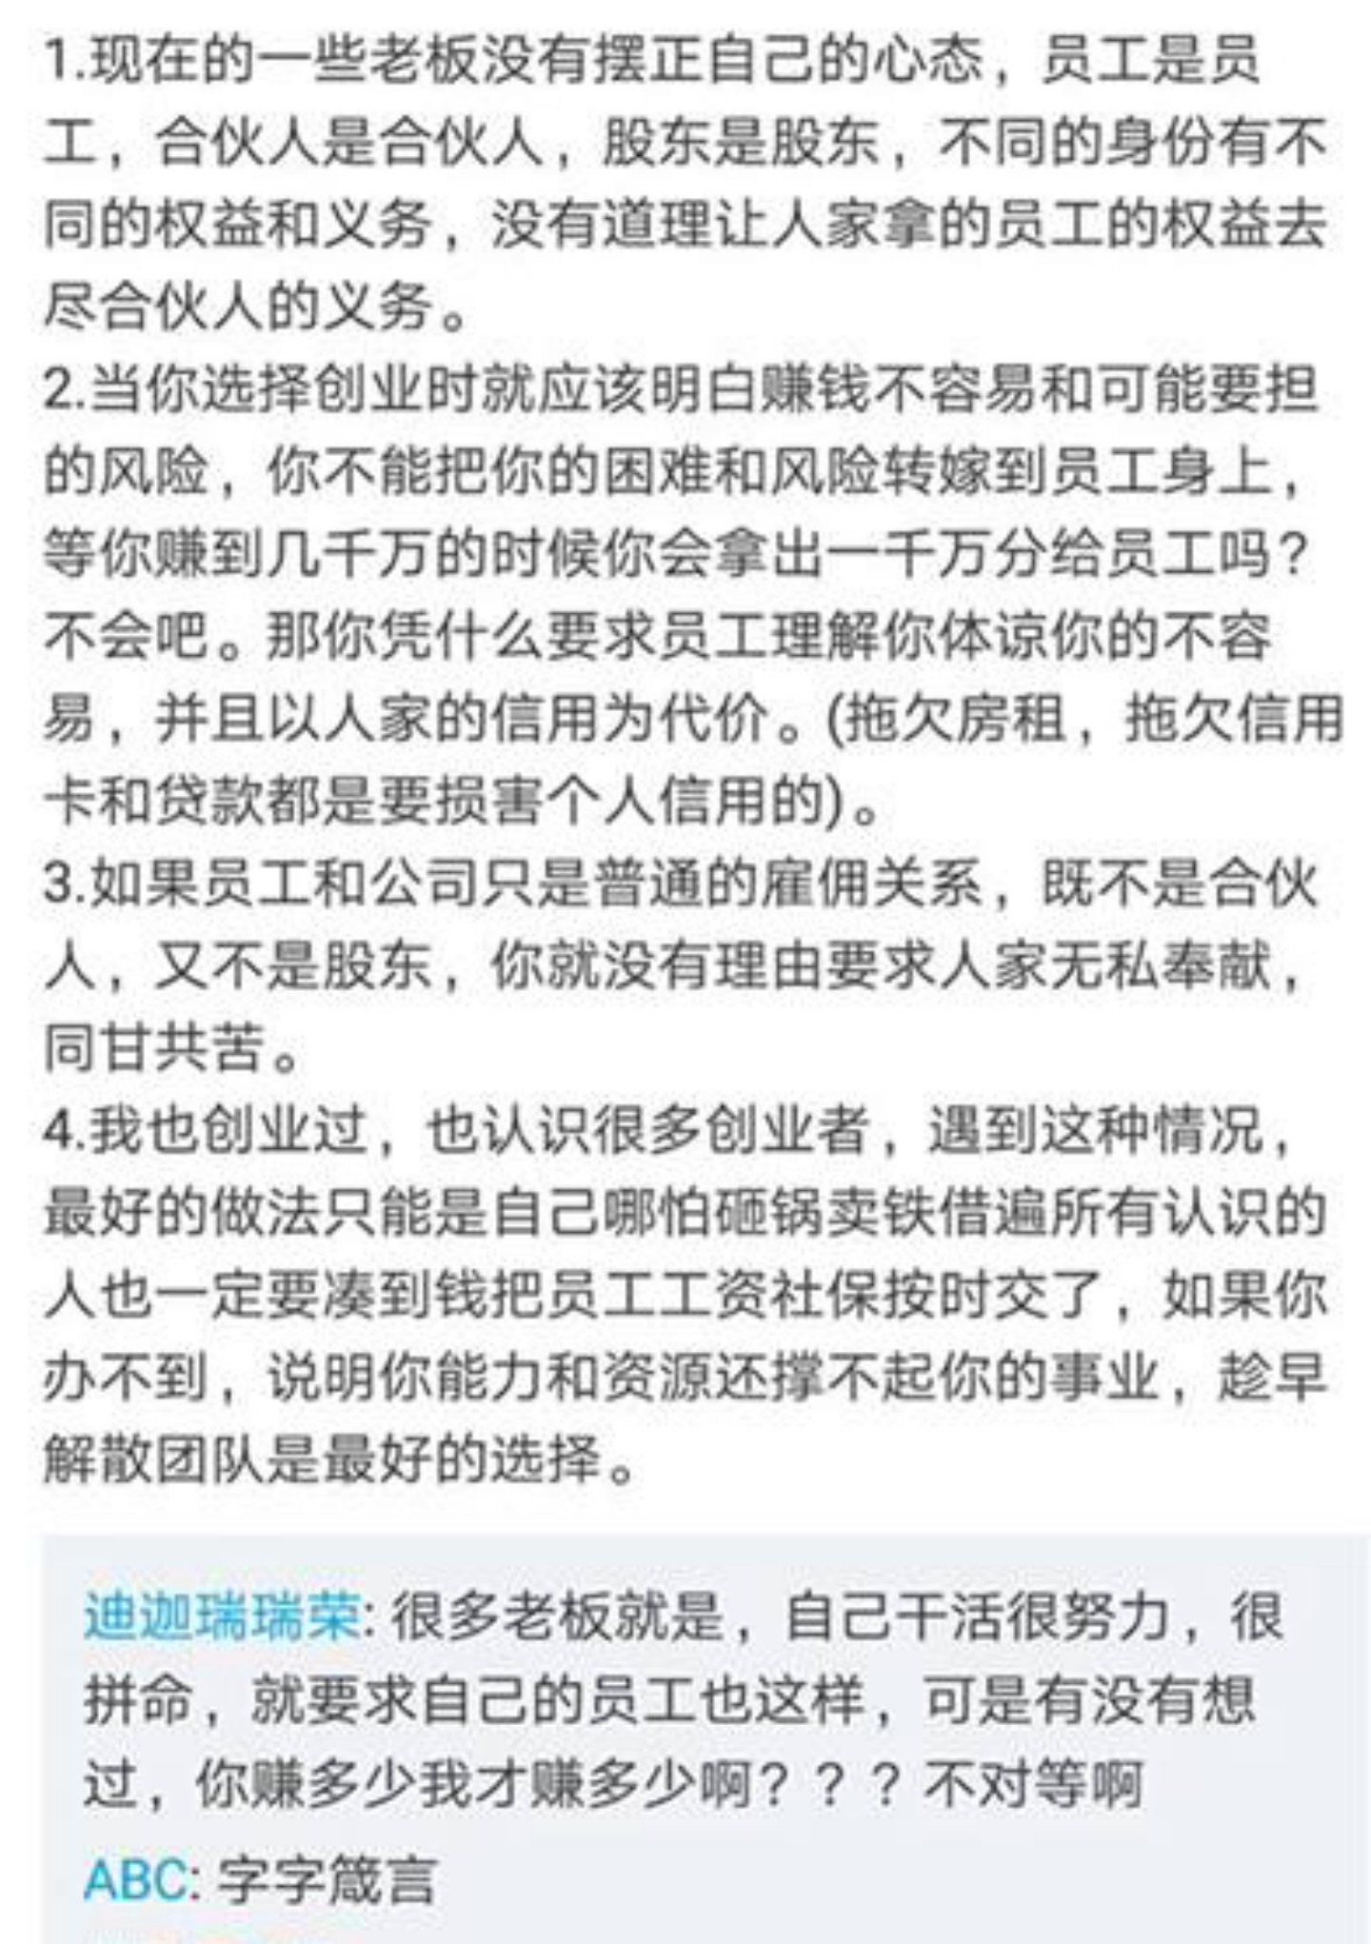

滨江杭州程意电子商务 |  | 老板专职pua 强迫签延期转正 辞退不补偿 | 避雷
杭州牛之云网络科技有限公司 |  | 加班严重没有加班费，节假日没有福利，项目完成就无辜辞退，没有提前告知，没有赔偿，离职证明必须写个人原因才给你签
杭州摩登大自然科技开发有限公司 |  | 试用期不给工资，问人事刘某询问要工资的事宜，马上被拉黑
下沙酷丞网络 |  | 我去年做过一个月运营 笑死了 之前的运营做的利润每天都是负的，我去一个月销售涨了点但是利润因为最低价没法拉，嫌我销售增长太慢开了
杭州珞基教育科技有限公司 |  | 单休！明面上不说996，但是干的都是996的勾当！每月扣640块钱给公司免费打工！离职扣1000！自己人做视频4块/6块一分钟，外包30块一分钟。动画按分钟算钱，没看错！动画按分钟！基本没有在这个NT公司待半年的同事！
杭州桉业网络科技有限公 |  | 压榨实习生 一个人干这两个人活干了四个月 要转正了主管还拖一周才和你谈结果就是找到新人了 把你给抛弃了
杭州衣生科技有限公司 |  | 拖欠工资，然后辞职要晚几个月才能发工资，平常工作还压榨工资
杭州喜爱宝公司 |  | 约了面试，但是各种APP查了一下感觉不太靠谱，就取消面试了，幸好没去啊上榜了。据我的搜索结果表示的确不靠谱加班重薪资低3
杭州百瓶 |  | 没有加班费，加班少会被谈话，领导没有格局，喜欢pua人，逼着你离职，没有年终奖，13薪是忽悠人的
杭州喜爱宝公司 |  | 入职必须去合作莆田系医院体检，体检报告还不到个人手上！必须办理工作手机卡交二百块钱，我入职三天搭了四百块钱！！
杭州国品科技 北京中和德娱 |  | 拖欠工资 无故不交社保 公司养一堆闲人不干活 招来新人了压榨到极致 在这个公司摸鱼是没问题的 干活你就是有罪 背锅了
鼎餐 |  | 千万别去面试，喜欢pua人，巴不得不给钱。
杭州鸿文匠心教育科技有限公司 |  | 不会让你过试用期，一般一个月左右辞退你，说是入职交五险转正加一金，但是入职第一个月社保需要自己全额垫付转正后退还，但是公司一般一个月左右辞退你社保也不会归还，因为是销售岗所以薪资构成是底薪加提成，但是辞退你后会扣掉你所有提成，进过最恶心的公司没有之一 | ps:公司除了几个固定老员工，长期招新人，然后试用期内辞退
瑞安市奥莱电子商务有限公司 |  | 拖欠工资，无故开除员工！
杭州索鸿网络科技有限公司 |  | 老板和另外两个股东每天商量怎么压榨员工，会经常裁员
杭州安致股份有限公司 |  | 狗公司别去，pua➕压榨员工，绩效工资计算不透明，每天让你无偿加班。 | 面试过他们公司、不仅办公地点偏僻、环境极差、人事还喜欢直接打电话拉人面试完成KPI、最可笑的是区区运营岗位5个人来面你、你们想想在一个破烂厂房的叠衣服板子上5个男男女女挑你、哦还喜欢把面试者都约在同一个时间然后挑他们感兴趣的先、剩下人只能填完如借贷般的详细信息等着
山椒文化 |  | 没有人事，不交社保，无故辞退。工资各种走私人账号。保护保护，别去就对了
古道餐饮 |  | 职级乱的要死，不给转正，各种压榨你，工资低，员工也一言难尽
杭州慕宸装饰 |  | 把人骗去面试，承诺五点半下班，天天10点还在加班，不加班还劝退，太恶心了避雷避雷，交社保还要600押金，单休，天天pua ，让销售人员跟客户谈恋爱？？？绝了这个神仙价值观
杭州仁之初健康公司 |  | 卖黑芝麻丸的[微笑R]第一天让你入职，将你晾在一边，第二天就让你走，不止一个人还听说运营一年换四批，也是够牛
杭州点动云科技有限公司 |  | 注册资金才5w 可以去天眼查里查，这家公司存在很多风险，还经常改名字，去了之后不管什么岗位做的事情最终都是销售打电话之类的活，公司很小一块地，面试的时候会和你说公司初创，让你等以后会发展很大的这种大饼 希望大家长点心眼，薪资结构也不讲清楚，什么人都要，总之不要被好话所欺骗了，什么时候倒闭都有可能哦～
杭州联众科技 |  | 亲人你来了。离职时，亲人慢走。算钱时，扣补贴，拖报销，克扣绩效。完美体现了微笑着坑你，决不粗口，包君满意
多麦电商 |  | HR纯纯为了KPI叫了一堆人来面试 时间观念及其不强 十点半的面试十一点多都没开始 然后后面还有一堆人在等
杭州品目文创 |  | 老板pua员工 出尔反尔 随便发火 乱扣工资 拖欠工资 试用期无社保 一身官司前些天我们所有设计一起离职了 感觉快倒闭了 如果没倒闭大家千万别去
杭州滨江初壹 |  | 提成极少可以说几乎没有 而且三天试岗没有工资！ 免费打三天工 试用期不给签试用期合同要过了试用期才给签 就欺负新人主播且没有晋升空间 没有提薪空间 学不到什么东西 最主要的是！！其中一个合伙人运营真的很不会做人 及其高高在上
可寅文化传媒有限公司 |  | 老板极爱PUA员工 面试时候的岗位和入职之后干的出入很大 恨不得让你身兼数职… 千万别去就是了公司没有人事 管理极其混乱 入职的劳动合同一直不给要离职的时候才给…总之别去！
杭州芭蒂娜 |  | 老板作息不正常，严重插手设计部，加班极其严重，双休的周末变单休，单休的周末变无休。
杭州朴西 |  | hr专门招精力旺盛的青年或应届毕业生，试用期榨干后强行离职，如果你不愿意他们就会背调说坏话，而且试用期工资很低。真实！我身边好几个同学都这样.
牛鲨（杭州）品牌运营有限公司 |  | 纯纯的骗子公司，说是招财务，其实是招人洗稿的。
高裕电子 |  | 强制加班，然后加班工资还没你正常上班工资高，一个星期加六天班，天天九点，这谁受的了啊，还天天催着交货
 |  | 狗都不去！不要浪费时间去面试，公司上下，从 HR开始就很没水平，BOSS上写的很漂亮，实际上骗你去面试的
火石创造 |  | 合伙人制度已经被他们那批人恶心坏了，而且有些四五年的，不给转，原先说两三年。很多同事都是因为头秃生病大姨妈停止离职的； 加班无节操，半夜有活直接打电话叫你起床干，节假日过年放假也是，直接钉钉大群@，电话无限打，团队毫无凝聚力。整个公司外强中干，对外宣传准独角兽，内部不管是业务还是福利都是一团糟，年底还有所谓的项目集中交付期，连续三到四个月，天天晚上加班到十点。
杭州悯农电子商务有限公司 |  | 刚刚离开那儿，千万不要去。虽然表面上工资挺高的。劳动合同签了也不会给你，等发生劳动纠纷了你就会发现工资分层不对，你们说好的底资是六千，最后他会把你的工资分成绩效补贴乱七八糟的等等，还钻法律的空子，让你打不赢劳动仲裁。现在搞了个什么maotai葡萄酒在卖，很多人都在离职中或者已经离职，已经发不出工资了，千万别去。
杭州心灵部落教育有限公司 | 五常八方城 | 千万别去，人员流动较大，已经成立成为一个大公司，在和别人介绍的时候还说自己是创业型公司，用员工工资的一部分缴纳公司应该缴纳的社保，也是非常6了，打压式的鼓励，经常会有pua。
碧橙 |  | 据说加班特别严重……
杭州米陌科技有限公司 |  | 1.公司的员工和神仙一样天天加班到十点十一点 2.公司同事一直过去主管那告状 3.主管表面说看看后两周表现情况决定是不是与公司匹配，其实已经开始招人 4.不管加班到几点都只有15加班费。
杭州心创医疗器械 |  | 老板pua，一言堂，有人监视你上班的所有动作，还冷暴力恶意辞退不给补偿
浙江宇视科技 |  | 1、垃圾中的垃圾，管理架构很糟糕，裙带关系极其严重，工资不高加班多。领导也各种pua 2、钱少事多，加班严重，效率低下内卷严重，学不到什么技术，涨薪升职看领导心情，评判标准都很主观
杭州衣生科技有限公司 |  | 欠工资，然后辞职要晚几个月才能发工资，平常工作还压榨工资。
杭州快门网络有限公司 |  | 试用期三个月没有社保，没有公积金，天天加班到9点，单休，说的是6点下班，经常7点开会，每个月定目标就是骗加班，运营别去，那里面基本都是刚毕业的，你人还没认识就离职了，人员流动高的一批，运营部男经理是个单身，经常撩那些刚刚进来的好看的妹子，恶心的一批。
杭州贝佳电子商务有限公司 |  | 以绩效考核不合格为由恶意大批量开除员工公司背的劳动仲裁案一定不会少。去仲裁完，，公司也不服仲裁判决坚持上诉，二审依旧败诉依然不肯支付违约金。吃相难看，贝店店主的店铺保证金拖着不还，欠了一个多亿。
载艺科技 |  | 老板超级黑。公司膨胀扩张，开了好几个品牌，没一个做起来的。一个人要干好几个人的活。扩张品牌眼看做不起来了，就辞退，还不想给补偿。
杭州下沙酷丞网络 |  | 电商是多多家童装。原本单双休，上周六通知以后取消双休，全部单休。天天加班到八九点，没事也要陪领导。经常延迟发工资，估计公司快黄了，姐妹们千万别去
杭州五色云文化传播有限公司 |  | 拖欠工资还有社保！多次劳动局找他都没用
上城区联赢医疗 |  | 四个摄像头监督你，女副总天天时时刻刻找茬使绊子，五险一金最低，工资整个行业最低，特别会pua，觉得给你这份工作是你的荣幸。刚从联赢离职，工资行业最低，还要求超负荷工作，要不然就会被人事监控约谈，最重要的是谈好的工资到手可能就对折了。对了，提醒各位友友，这家公司在招聘APP上还有个名称叫迈帝康
杭州创博通讯 |  | 拖欠工资工资好几个月 不仲裁一直不给 离职不结算清工资 说的早九晚六入职就变成八点四十到六点了 offer不标清工资 合同上只写基础工资2500
杭州科锐创新，杭州天亿跃动， 杭州世联办公，杭州凡登科技 |  | 都是同个老板 做政采云的 老板想一出是一出 没啥文化还老是叫你考试 他们财务前段时间已经集体离职了水很深 老是各种借口扣你钱 工位不让吃东西喝奶茶咖啡 发现罚50块钱 平时绩效也都是打折发 你下班准时走就是工作不饱和 然后给你加工作 年底几乎天天加班到十一二点 没有加班工资 第二天八点半一样要来上班单双休
杭州捷配网络科技有限公司 |  | 进公司要军训
花西子 本家 宜格集团 |  | 无赔偿裁员、全员竞业协议、加班没有加班费、准点下班就是工作不饱和、取消大小休就拉着一堆福利陪葬，【花西子让我充1600然后给我用过敏的产品，一直到现在都不还钱】
杭州悦萱堂 |  | 面试的薪资待遇和实际薪资构成有很大差异，基本工资里面包含了加班工资，实际底薪只有两三千管理层对新老员工都吆五喝六的，对待经销商又是另一副嘴脸。真恶心。变着法的坑员工。管理层空降好多个，晋升空间不大，天天打扫卫生，宿舍也要打扫。你以为这公司996，来到之后发现那都是好的，当然也看部门看岗位，大多部门都超过那个标准。搞笑真是。公司会定期举报网上负面信息。大家能看到的一定不要来。
礼橙摄影工作室 | 拱墅区银泰城中大店 | 不需要经验招摄影助理，上门就说能教你学摄影然后收28000
杭州宇宙声量数字科技有限公司 |  | 转正要答辩，转正要答辩，转正要答辩，重要的事情说三遍 恶意延长试用期，然后辞退。
杭州荣视生态科技 |  | 一家广告皮包公司 面试存在欺诈性质 老板张棋想招人就招人想开除就开除 hr李爽和老板助理赵东杰人品有问题
浙江鸿川文化创意有限公司 | 11111 | 1 老板儿子作文竞赛，要求文案策划加班代笔。2 文案策划工作，包括但不限于前台接待、水果采买、饮水机更换者、老板语录记录员。3 公司团建只选老板儿子寒暑假，要求文案策划为少公子拎包。4 加班无加班费是肯定的，去年的年终奖拖到次年10月发放，老板多次在不同场合假装已经忘记此事。4 盲目拓展业务，文案策划又成为抖音主播、抖音编剧、公众号编辑，工资不涨老板雄心渐涨。5 离职后不予支付最后在职工资及项目奖金，微信沟通全程装死。（谁去谁倒霉，并影响你5年内的所有运气）6 在职工资6K 离职后问了下老同事，新来的文案只给4K（年终奖还没给）
杭州卡丽科技有限公司/杭州飞得贸易有限公司 | 五常靖源国际（这两个公司是一个老板） | 1、说好的五险一金到实际发放工资时只有五险 2、工资至少拖欠2个月再发，比如2月的工资最早4月发 3、说好的3个月试用期会让你签一个协议延长到6个月（每个人都是这样），工资仍然是8折。 4、领导经常在下班的时候找你谈工作，周五下班的时候开周会。
杭州势成科技有限公司 | 滨江区联联大厦 | 1、拖欠工资 2、非法解除劳动合同，直接移除钉钉群，让你无法打卡，进而以旷工名义解除劳动合同。老板跟人力老大都是贵州来的土鳖，山区人民穷害怕了，以为给钱了就是爹，让员工无偿996，不给加班工资，不交社保，说是公务员才是交社保的对向。 3、公司整体以行政部门为导向，行外人指导行内人。
富通天下、芒果店长 | 拱墅北部软件园 | 1、入职首月不交社保，月底入职第二个月也不交社保 2、迟到扣钱，9点一定要到公司，晚上9点前下班，领导会约谈，加班打车没补贴 3、绩效完全看加班程度，算年终奖，基本只有0.5个月 4、中午休息时间一个小时，到12:59没醒，1点钟就拍后背叫人 5、每天早上开会汇报昨天工作，每天晚上日报写当天工作,需要八股文，写的不好会约谈
杭州意驰厨卫 |  | 人事水平不行，很不专业，面试聊什么高中生活，五险一金有一个是不交的，记不清了
杭州春至科技 |  | 公司人员流动大老板强的一批（女老板，并不会敲代码，认为很简单，做一个完善的项目仅需1个月，频繁换人，扣发工资，拒发工资，）开发就是无情的敲代码机器，倡导加班至死，某一员工结婚当天被叫加班，未果，来公司冷暴力，不知道算不算pua 优点就是承诺工资很高，承诺项目很有前景，承诺员工公司依托发展早日实现财务自由，等
杭州亦立文化传媒 （及母公司“亦盛传媒”和“广桥集客”和“云来”） | 浙大网新产业园 | 工作时长接近996，周中8点半上班，周六上午“开会”/“培训”，并需完成周报，运营/渠道/商务/编辑都是如此，母公司的电销加班更狠。 p.s.普通员工只有五险没一金。 1，入职3个月内不给交社保和一金 2，不到管理层不给发一金 3，五险一金都是按照最低标准交的 4，年假不提醒，不顺延，不折算工资，按月放出来0一点点，基本是0.5天 5，强制加班不给钱，周六上班不给钱，还普及加班文化，但是迟到一定罚钱
杭州黑白调科技有限公司 |  | 加班，运营薪资构成竟然没有提成部分，年终奖看团队完成度不看个人能力，如果同事拖后腿，你还得买单，意思问题在于你没有不帮助同事一起进步
杭州世博信息科技有限公司 |  | 骗子公司，招聘内容跟实际完全不符，底薪4000，全勤第一个月没有，然后迟到一次，给我扣了350，工作时间早9晚10了，算下来一个小时12块，就是靠提成吃饭的，休息日还要打电话，挂羊头卖狗肉的卖房中介公司，还是个996的完美实施者
杭州谦礼网络科技有限公司 |  | 一起去了20人左右，面试就问了四个问题，你有过了解吗，你有经验吗，接受加班吗，有什么爱好吗。不到五分钟就结束了，然后还给产品帮忙写评价，写好评，去面试还得先帮他写评价，拍个买家秀，疯狂加班没有加班费，老板pua大师
杭州芸景科技 | 拱墅区 | 面试一直pua 试用期不交五险 表面说包吃住，实质就是加班
杭州瞬息科技有限公司 | 滨江区 | 每个月基本都要拖工资，公司群里问老板老板就装死，开除员工不想给赔偿。
杭州索象营销策划公司 | 滨江 | 公司内部抱团有极大的问题，员工喜欢相互试探工资，然后给老板打报告，老板本身人品有问题，潜规则
access | 九堡 | 看组看组，真的非常看组，好的组如天堂，不好的组如地狱，卷的很卷，不卷的到点走人，就看你运气好不好，到哪个组了，今年感觉公司整体在下滑
...

